Estadísticas
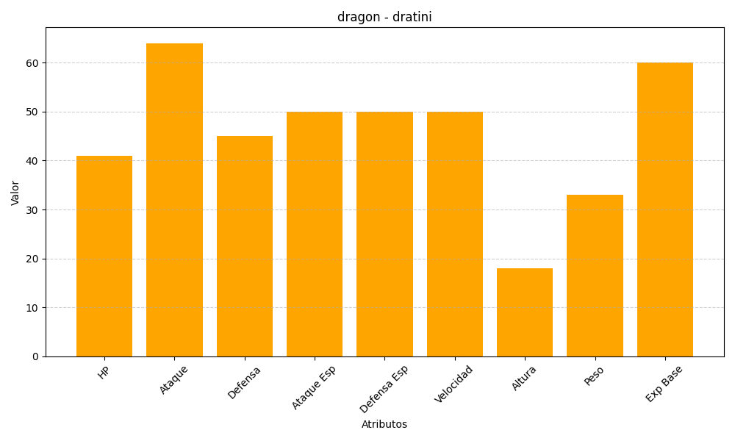
ID | Nombre | Tipo | HP | Ataque | Defensa | Ataque Especial | Defensa Especial | Velocidad | Altura | Peso | Experiencia Base
147 | dratini | dragon | 41 | 64 | 45 | 50 | 50 | 50 | 18 | 33 | 60

